筋厚检查报告
安徽江福科技有限公司 |  |  | 塑模部件验证检查 |  |  | 版本号 | V1.0
 |  |  |  |  |  | 自检 | 祝腾威
 |  |  |  |  |  | 自检日期 | 2024-10-25
项目号 |  | 零件号 | 零件名称 | 工序+工序内容 |  | 校对 | 张X
N72-VE23 |  | 9900200350-9900205227 | 右滑门外板 | OP20-TR+PI |  | 校对日期 | 0 |  |  |  | “$A$1”
此表格要在泡沫下发当天填写制作，确保筋厚满足要求！！！
主筋检查
要求主筋厚度 |  |  | 40 |  | 实际主筋厚度 |  | 40
检查截图
 |  |  |  |  |  |  |  |  | 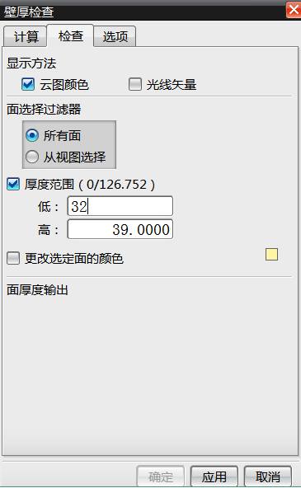 | 链接到目录
序号 | 主筋厚度不满足位置截图 |  |  |  | 改后截图 |  | 结论 | 备注
1
2
3
4
辅筋检查
要求辅筋厚度 |  |  | 30 |  | 实际辅筋厚度 |  | 30
检查截图
 |  |  |  |  |  |  |  |  | 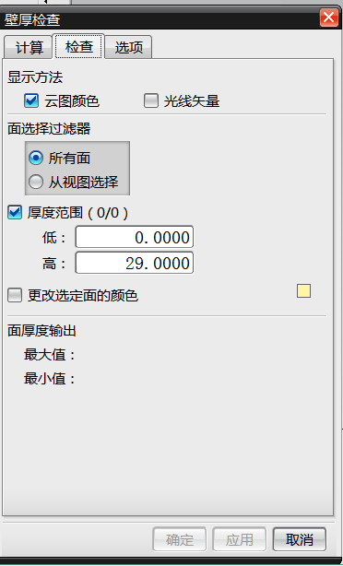
序号 | 辅筋厚度不满足位置截图 |  |  |  | 改后截图 |  | 结论 | 备注
1
2
3
4

